BussinesFunction
Basic design | System | Website đặt vé xe khách online | function | Create by | Phi | date | Create | 28/9/2023 | acceptor
 | Process. Name | Bussiness Function |  |  |  |  | Update

Đăng nhập
(Khách hàng)
Giao diện chính
Đặt vé

Chọn chuyến
Chọn chỗ
Thanh toán

Tra cứu vé

Menu
Chỉnh sửa thông tin cá nhân

Đổi mật khẩu

Đăng nhập
(Người quản lý)
Quản lý vé đặt
Chọn chuyến
Chọn chỗ
Thanh toán

Quản lý chuyến đi

Tạo mới
Hiệu chỉnh
Hủy bỏ
Quản lý tài xế
Cho nghỉ việc

Quản lý mã khuyến mãi

Quản lý xe khách

Tạo mới tài khoản cho nhân viên
Quản lý nhân viên/ khách hàng

Khoá tài khoản
Xem, tạo báo cáo/ thống kê

Phân quyền cho nhân viên

ChonChuyenDi
Basic design |  | System | Website đặt vé xe khách online | function | Create by | Phi | date | Create | 28/9/2023 | acceptor
 |  | Process. Name | Chọn chuyến đi |  |  |  |  | Update
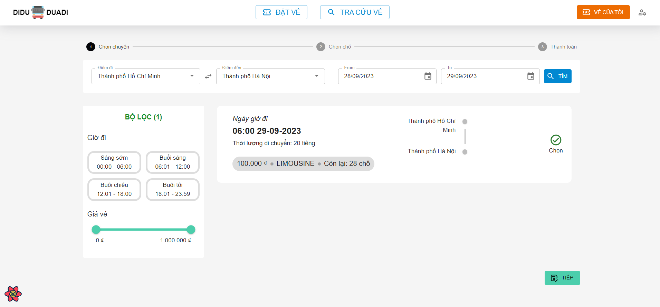
Vùng chọn điểm đi điểm đến
Vùng chọn khoảng thời gian cần tìm chuyến

Vùng lọc chuyến đi theo khoảng thời gian và giá

Vùng các chuyến đi phù hợp theo điều kiện tìm kiếm và điều kiện lọc

Nút chuyển sang bước chọn chỗ ngồi trên chuyến đi

 | Mô tả chức năng:
 | - Khách hàng sẽ chọn địa điểm đi và địa điểm đến cũng như là khoảng thời gian mà họ muốn tìm các chuyến đi và sau đó ấn nút Tìm.
 | - Hệ thống sẽ thực hiện tìm kiếm các chuyến đi và trả về thông tin các chuyến phù hợp với địa điểm và khoảng thời gian mà khách đã chọn. Nếu không có chuyến nào thì sẽ hiển thị Icon “Không có kết quả”
 | - Sau đó khách hàng có thể lọc các chuyến đi theo thời gian khởi hành và giá vé thông qua mục Filter bên trái
 | - Sau khi chọn được chuyến đi phù hợp, khách hàng có thể ấn Button “Tiếp” để chuyển sang giao diện chọn chỗ ngồi trên chuyến đi đó.

ChonChonNgoi
Basic design |  | System | Website đặt vé xe khách online | function | Create by | Phi | date | Create | 28/9/2023 | acceptor
 |  | Process. Name | Chọn chỗ ngồi |  |  |  |  | Update
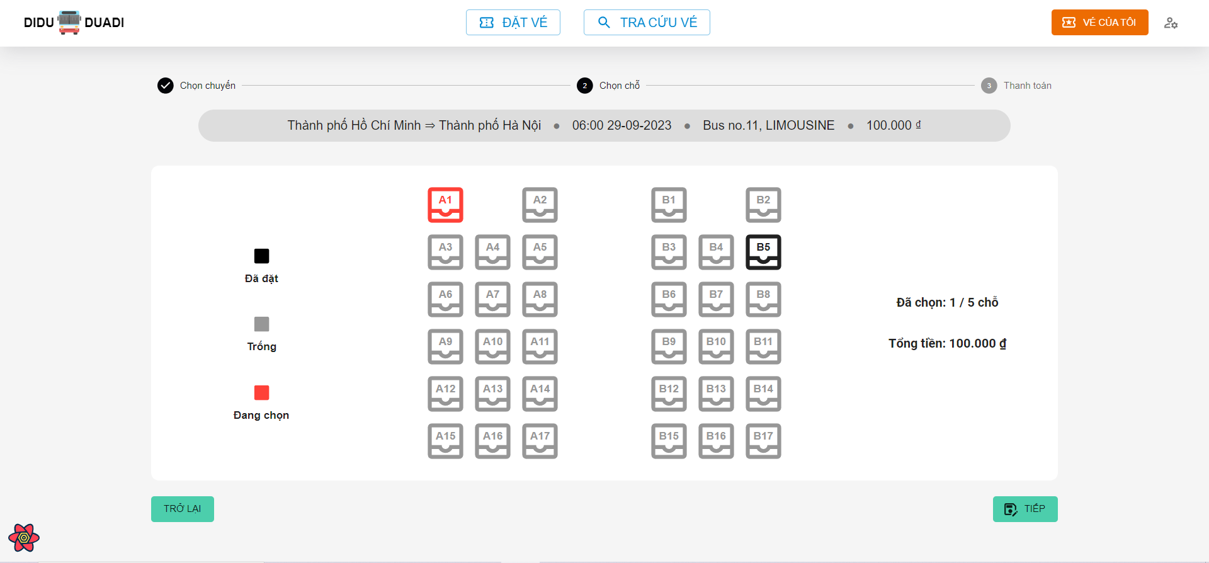
Thông tin về chuyến đi

Button chỗ ngồi

Nút chuyển về bước chọn chuyến đi
Nút chuyển sang bước chọn chỗ ngồi trên chuyến đi

 | Mô tả chức năng:
 | - Khách hàng có thể chọn chỗ ngồi tùy ý trên chuyến đi mà khách đã chọn
 | - Trạng thái (màu sắc) của chỗ ngồi sẽ tương ứng với mô tả bên trái
 | - Thông tin về số lượng chỗ và tổng tiền sẽ hiện bên phải
 | - Khách có thể chọn nút “Trở lại” để quay lại bước chọn chuyến đi trước đó và chọn một chuyến khác.
 | - Khách có thể chọn nút “Tiếp” để tiến đến bước thanh toán.

ThanhToan
Basic design |  | System | Website đặt vé xe khách online | function | Create by | Phi | date | Create | 28/9/2023 | acceptor
 |  | Process. Name | Thanh toán vé đặt |  |  |  |  | Update
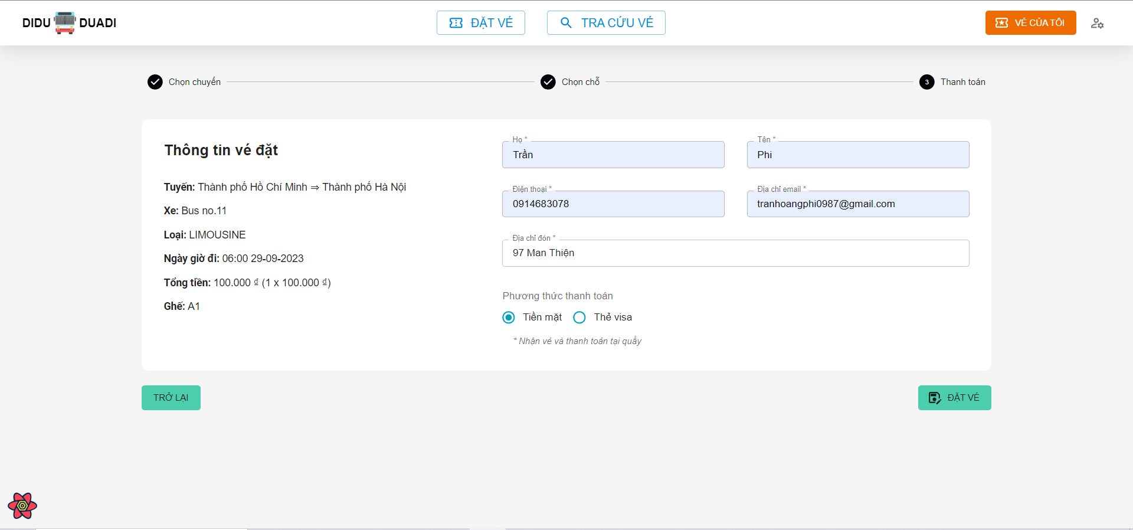

Thông tin tóm tắt về chuyến đi và các ghế đã chọn
Vùng nhập họ
Vùng nhập tên
Vùng nhập sđt liên lạc
Vùng nhập email liên lạc

Vùng nhập địa chỉ đón

Vùng nhập chọn phương thức thanh toán

Nút chuyển về bước chọn chỗ ngồi trên chuyến đi
Nút đặt vé

 | Mô tả chức năng:
 | - Khách hàng có thể kiếm tra lại thông tin về chuyến và chỗ ngồi đã chọn ở mục thông tin bên trái
 | - Khách hàng cần điền các thông tin như trong form và chọn phương thức mong muốn để đặt vé.
 | o Nếu điền đủ và đúng sẽ không báo lỗi
 | o Nếu bỏ trống sẽ báo “Vui long nhập thông tin này”
 | o Nếu điền không đúng định dạng thì sẽ báo lỗi tương ứng với loại thông tin đó
 | - Sau khi hoàn tất điền thông tin khách có thể ấn nút “Đặt vé”, hệ thống sẽ xử lý và sẽ thông báo nếu đặt vé thành công hoặc thất bại.

QuanlyNhanVien
Basic design |  | System | Website đặt vé xe khách online | function | Create by | Phi | date | Create | 28/9/2023 | acceptor
 |  | Process. Name | Quản lý người dùng |  |  |  |  | Update
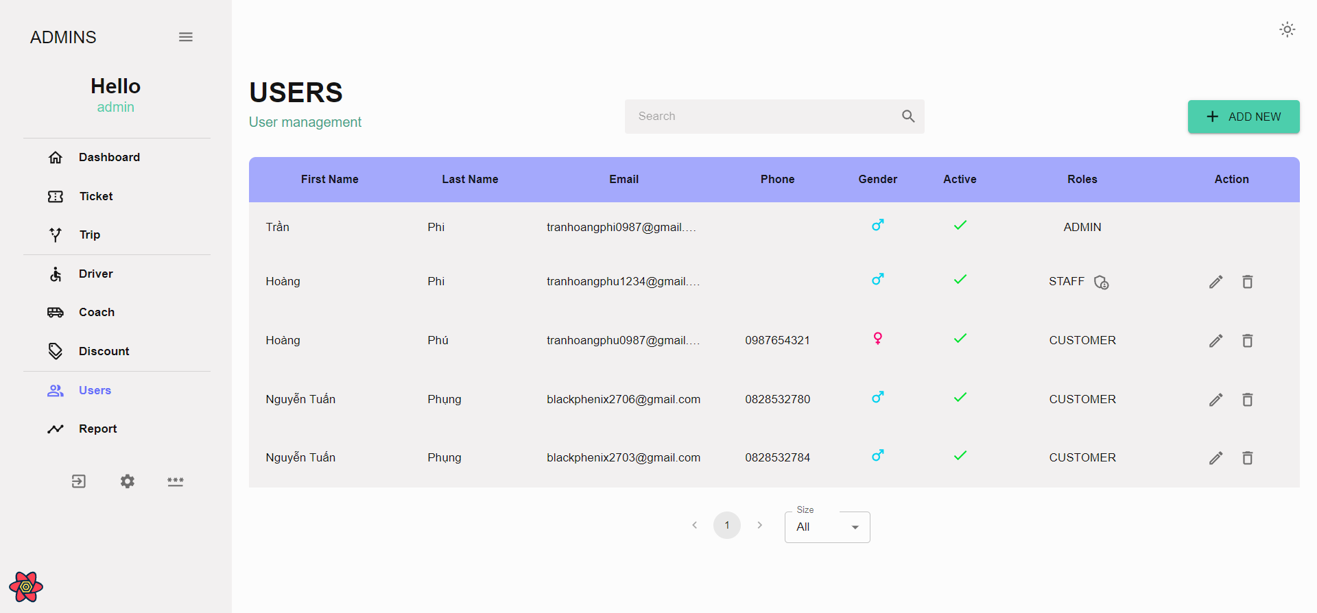
Nút thêm mới nhân viên

Bảng chứa thông tin danh sách người dùng

Nút phân quyền truy cập cho nhân viên
Nút cập nhật trạng thái tài khoản
Nút xóa người dùng

Nút chỉnh số lượng dòng trong bảng danh sách
Nút chuyển trang

 | Mô tả chức năng:
 | - Quản lý (admin) / nhân viên (được cấp quyền) có thể truy cập và xem danh sách người dùng của hệ thống
 | - Quản lý (admin) / nhân viên (được cấp quyền) có thể tạo mới tài khoản cho nhân viên mới
 | - Quản lý (admin) / nhân viên (được cấp quyền) có thể cập nhật cũng như là xóa tài khoản của nhân viên/ khách hàng
 | - Quản lý (admin) có quyền cấp quyền thao tác (CRUD) cho một nhân viên bất kỳ trên một màn hình quản lý cụ thể thông qua Icon Button “Phân quyền” như chú thích.
 | - Nút phân trang và Combo-box chọn số lượng dòng trên bảng danh sách giúp điều hướng đến trang danh sách người dùng mong muốn

TaoTaiKhoanNvien
Basic design |  | System | Website đặt vé xe khách online | function | Create by | Phi | date | Create | 28/9/2023 | acceptor
 |  | Process. Name | Tạo tài khoản nhân viên |  |  |  |  | Update
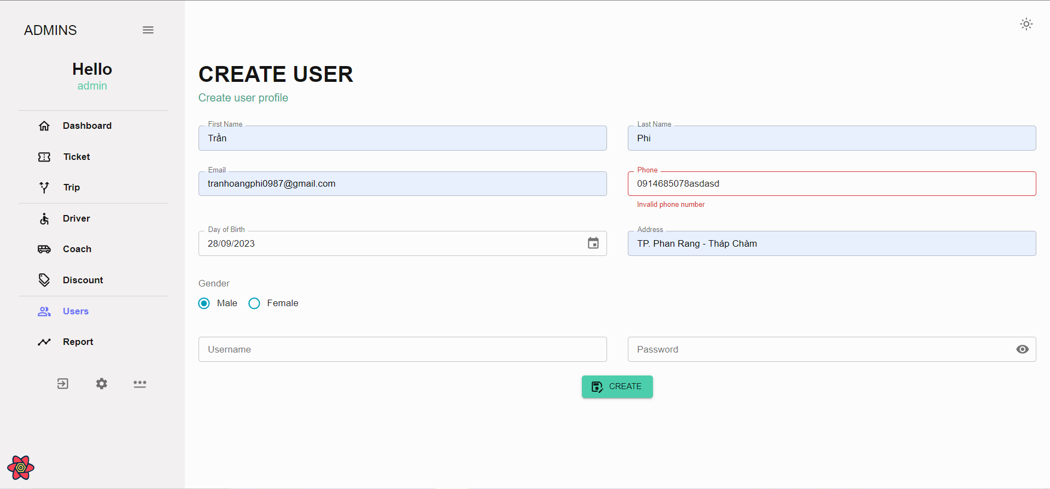

Vùng nhập họ
Vùng nhập tên
Vùng nhập số điện thoại

Vùng nhập email

Vùng chọn giới tính
Vùng nhập địa chỉ nhà

Vùng chọn ngày tháng năm sinh

Vùng nhập tài khoản
Vùng nhập mật khẩu mặc định
Nút tạo tài khoản

 | Mô tả chức năng:
 | - Điền thông tin cơ bản để tạo tài khoản, nếu thông tin trống hoặc không đúng định dạng sẽ thông báo ngay bên dưới ô nhập liệu (input field).
 | - Sau khi nhấn vào nút “CREATE” hệ thống sẽ tiến hành xử lý việc tạo tài khoản, nếu thành công/ thất bại sẽ hiển thị thông báo

PhanQuyen
Basic design |  | System | Website đặt vé xe khách online | function | Create by | Phi | date | Create | 28/9/2023 | acceptor
 |  | Process. Name | Phân quyền cho nhân viên |  |  |  |  | Update
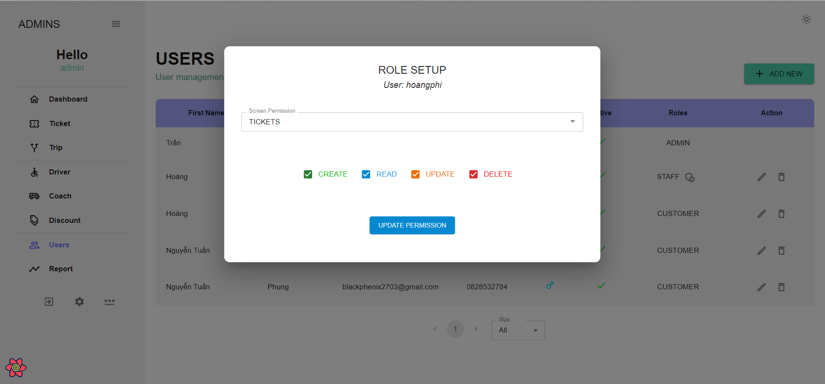

Tài khoản nhân viên cần cấp quyền
Vùng chọn màn hình cần cấp quyền

Vùng chọn quyền

Nút cập nhật quyền

 | Mô tả chức năng:
 | - Quản lý (admin) có quyền cấp quyền thao tác (CRUD) đến từng màn hình quản lý cho nhân viên
 | - Combo-box chọn màn hình cần cấp quyền cho phép xem danh sách các màn hình quản lý và các quyền hiện tại mà nhân viên đó có được trên màn hình đó
 | - Chọn một màn hình cụ thể và có thể cấp quyền (CRUD) bằng cách chọn/bỏ chọn ô checkbox (CREATE/READ/UPDATE/DELETE).
 | - Khi click Button “UPDATE PERMISSION”, hệ thống sẽ xử lý và trả về thông báo/thất bại

ThongKeBaoCao
Basic design |  | System | Website đặt vé xe khách online | function | Create by | Phi | date | Create | 28/9/2023 | acceptor
 |  | Process. Name | Phân quyền cho nhân viên |  |  |  |  | Update
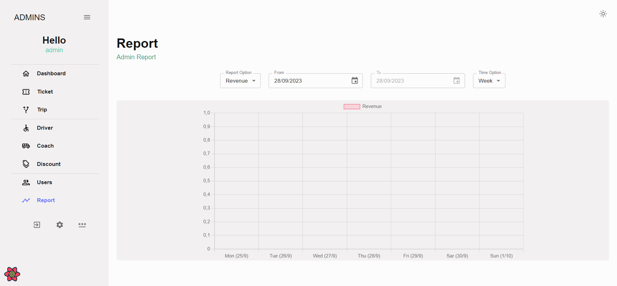
Vùng chọn thời gian cần lập báo cáo
Vùng chọn loại thống kê cần xem
Vùng chọn loại thời gian cần xem

Vùng hiển thị biểu đồ

 | Mô tả chức năng:
 | - Chọn loại thống kê, khoảng thời gian, loại thời gian cần xem
 | - Hệ thống sẽ kết xuất dữ liệu và thể hiện lên biểu đồ theo loại thống kê đã chọn xem

